Custos
Pressupostos |  |  | Resultados
Custo Capital | 8.00% |  | Valor Atualizado Líquido (VAL) | -59,775 € | VAL Negativo
€ apart. | 481,250 € |  | Taxa Interna de rendibilidade (TIR) | 6.84%
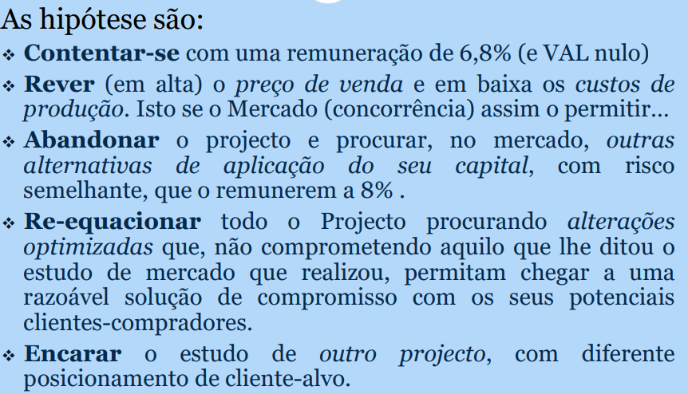
 | Anos de Projeto
Custos | 0 | 1 | 2 | 3
Aquisição terreno | -700,000 €
Projeto e licenciamento | -4,000 €
Construção das infra estruturas | -350,000 €
Construção do imóvel | -2,150,000 €
Custos Imprevistos |  | -50,000 €
Fiscalização projeto | -60,000 €
Encargos de gestao | -875 € | -875 € | -875 € | -875 €
Encargos comercializaçao (3,5%) |  | -67,375 € | -33,688 € | -33,688 €
Recebimentos
Vendas de apartamentos |  | 1,925,000 € | 962,500 € | 962,500 €

Fluxo de caixa Operacional | -3,264,875 € | 1,806,750 € | 927,938 € | 927,938 €

